LOD
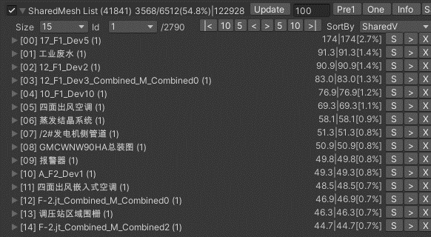
LOD优化
220303_12:42 | 3568/6512(54.8%) |  | 1032

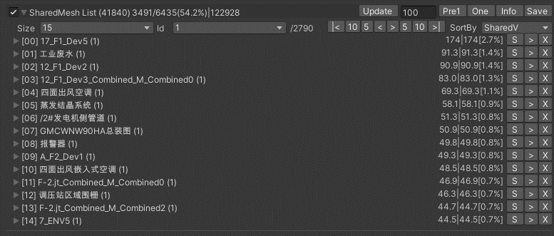
220303_15:00 | 3491/6435(54.2%) | 17_F1_Dev1

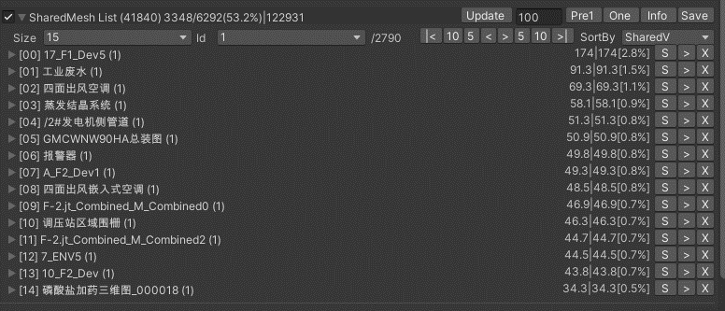
220303_15:00 | 3491/6435(54.2%) | 12_F1_Dev1,Dev2,Dev3

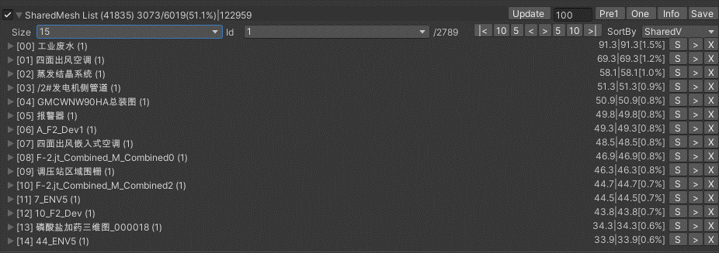
220304_11:00 | 3073/6019(51.1%) | 17_F1_Devs

Box
 |  |  |  |  | Files
 |  | Time | Count | Vertex | Mesh | Levels | Total | Size | Batches | Tris | Verts | Calls | FPS | MEM TOTAL | MEM ALLOC | MEM CPU | MEM GPU | CPU% | GPU%
Steel_Box | Original |  | 17344 | 41.6M | 24.3M | 20.5M | 104M | 148M | 34752 | 416.6K | 833.1K | 99 | 26 | 391M | 230M | 557M | 400M | 28.80% | 22.20% | 16.9 mb 11.1% 闵行F级余热锅炉.fbx 7.5 mb 4.9% 闵行H级余热锅炉.fbx
Steel_Box | Prefab | 7:54:00 | 1675/17344 | 4.02/41.6(9.7%) | 2.4M | 29.3M | 90.4M | 135M | - | - | - | - | 47 | 349M | 207M | 423M | 300M | 30.50% | 19.10% | 1.7 mb 11.1% 闵行F级余热锅炉.fbx 0.9 mb 4.9% 闵行H级余热锅炉.fbx
Steel_Box | BoxModel |  | 123/17344 | 0.295/41.6(0.7%) | 80K | 31.7M | 90.5M | 135M | - | - | - | - | 51 | 342M | 191M | 405M | 300M | 31.50% | 18.90%
 | BoxModel+Prefab |  | 51/17344 | 0.122/41.6(0.3%) | 79.7K | 31.7M | 94.7M | 142M | - | - | - | - | 47 | 382M | 233M | 455M | 300M | 32.20% | 17.10%
Steel_Box | ECS
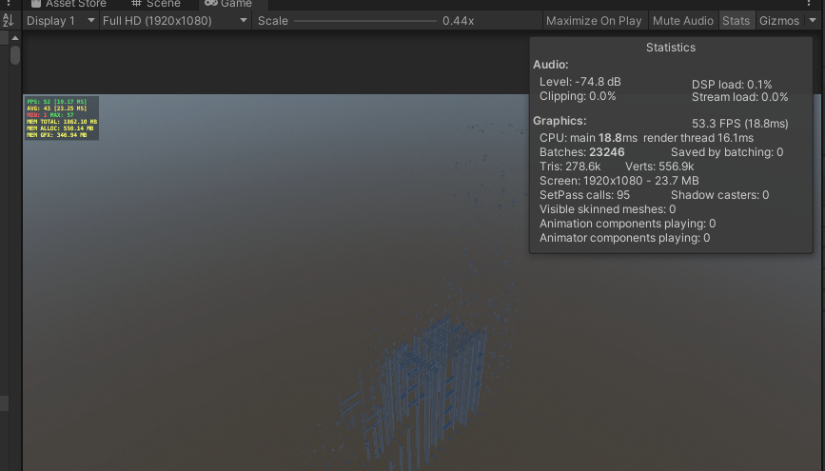
Steel_Box | GPUInstance
Steel_Box | Culling

